背包系统
文档内容

设计目的
 | 设计主界面的布局
文档结构
系统功能列举

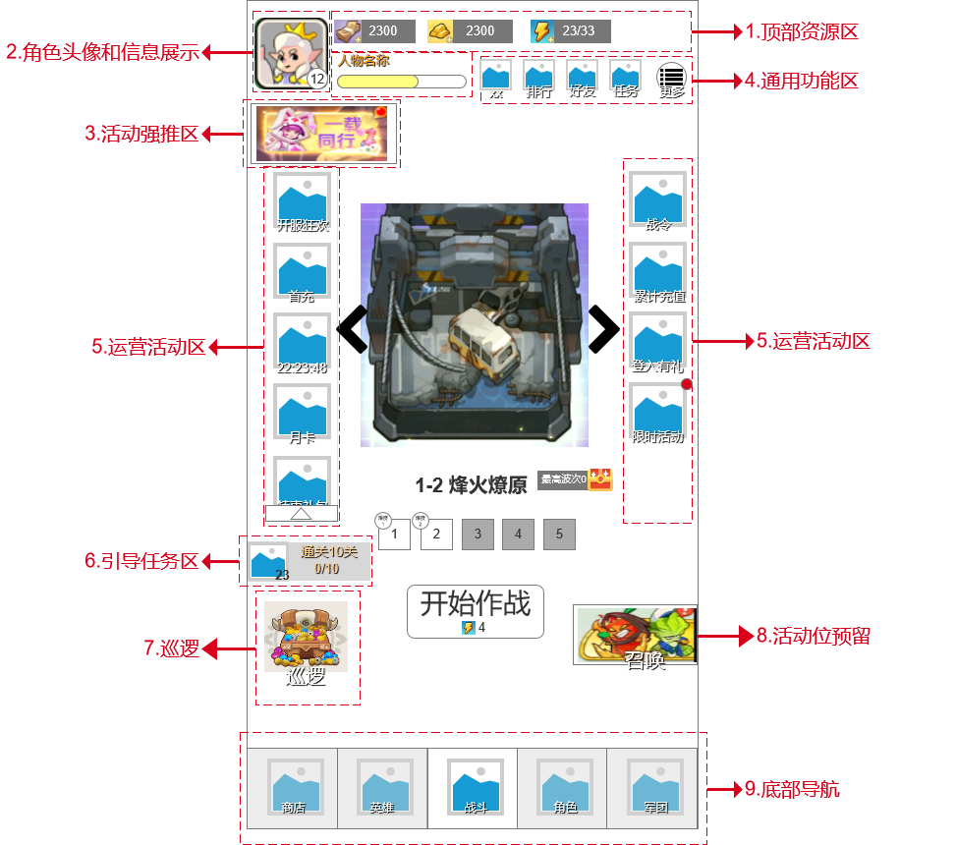
功能需求说明
 |  | UI布局说明
 |  |  | 入口
 |  |  |  | 点击主界面底部导航“战斗”

 |  |  | 顶部资源区
 |  |  |  | 通用材料展示：边区券、金条和体力
 |  |  |  | 1、边区券
 |  |  |  |  | 1）主要来源：掉落、礼包和金条购买
 |  |  |  |  | 2）作用：购买道具、作为装备升品或者强化的通用材料
 |  |  |  |  | 3）交互：点击跳转进入商店的金币商城
 |  |  |  |  | 4）数值展示：a.当数值＜1万时，展示具体数字，例如：8888；b.当数值≥1万时，以万为单位，四舍五入精确小数点后两位即可，例如8.55万；依此类推，以亿、兆为单位
 |  |  |  | 2、金条
 |  |  |  |  | 1）主要来源：充值、礼包获取
 |  |  |  |  | 2）作用：抽奖、购买道具
 |  |  |  |  | 3）交互：点击跳转进入充值页面
 |  |  |  |  | 4）数值展示：与上述1中边区券展示规则一致
 |  |  |  | 3、体力
 |  |  |  |  | 1）主要来源：随时间自然恢复
 |  |  |  |  | 2）作用：消耗一定体力，进行关卡跳转
 |  |  |  |  | 3）交互：点击跳转到体力购买页面
 |  |  |  |  | 4）数值展示
 |  |  |  |  |  | 文本形式：A/B，A为当前拥有的体力，B为体力上限
 |  |  |  |  |  | A\B数值展示与1边区券素质展示规则一致
 |  |  | 头像展示区
 |  |  |  | 1、展示角色当前等级、经验、头像和名称
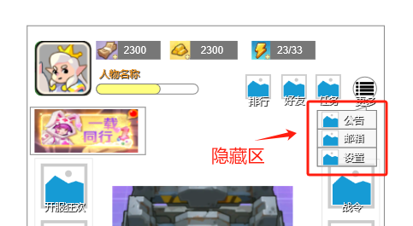
 |  |  |  |  | 头像：为当前用户选择的角色头像
 |  |  |  |  | 等级和经验：展示当前角色等级和经验条
 |  |  |  |  | 名称
 |  |  |  |  |  | 最多显示16个字符，超出不显示
 |  |  | 通用功能区
 |  |  |  | 1、界面展示
 |  |  |  |  | 1）常显区：排行、好友和任务的入口，点击进行对应功能界面的跳转，至多摆放四个，超出不显示
 |  |  |  |  | 2）隐藏区：公告、邮件、邀请和设置的入口，至多显示4个，超出允许向下滑动
 |  |  |  |  |  | a.“更多”按钮交互：点击“更多”按钮，展示对应的按钮列表，点击进行跳转
 |  |  |  |  |  |  | 点击除列表外任一位置，关闭列表
 |  |  |  | 2、按钮显示规则
 |  |  |  |  | 1）常显区按钮规则
 |  |  |  |  |  | 步骤a.判断按钮id是否显示
 |  |  |  |  |  |  | 若是，则进入步骤b
 |  |  |  |  |  |  | 否则隐藏
 |  |  |  |  |  | 步骤b.根据排序优先级从左向右进行排序
 |  |  |  |  | 2）“隐藏区”按钮规则
 |  |  |  |  |  | 步骤a.判断隐藏区中按钮数量是否=0
 |  |  |  |  |  |  | 若是，则直接隐藏“更多”按钮
 |  |  |  |  |  |  | 否则，进行步骤b
 |  |  |  |  |  | 步骤b.根据按钮排序从上到下进行排序
 |  |  | 活动推荐区
 |  |  |  | 1、显示对应的活动图标即可，点击立刻跳转到对应界面
 |  |  |  | 2、活动显示规则如下
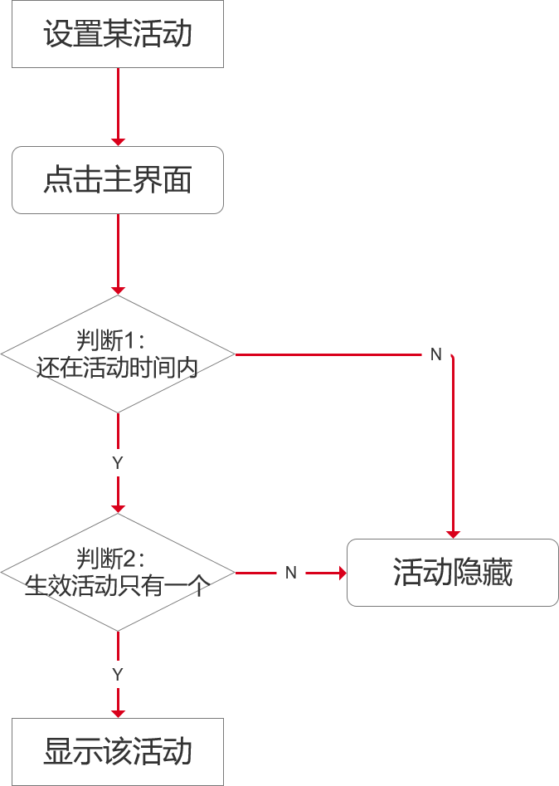

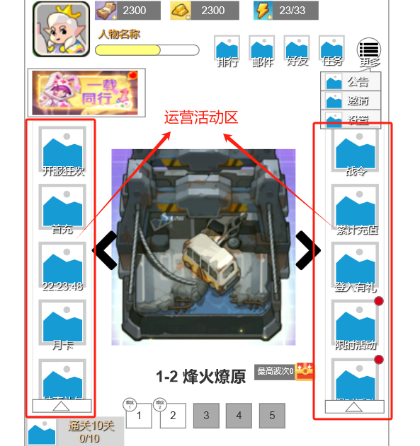

 |  |  | 运营活动展示区
 |  |  |  | 1、界面显示
 |  |  |  |  | 主界面左右两边分别显示对应的运营活动图标和对应名称，点击跳转至对应入口
 |  |  |  | 2、按钮显示规则
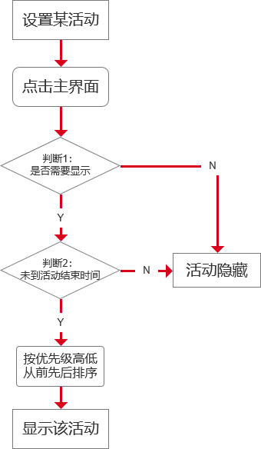

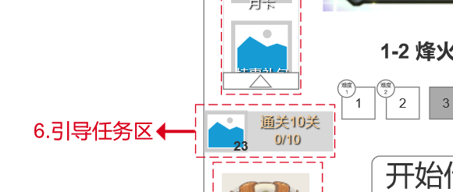

 |  |  |  | 3、显示限制
 |  |  |  |  | 同一排的运营活动图标，超出5个（第五个会遮挡）时，允许向下滑动进行查看
 |  |  |  | 4、此处需要添加多一个活动类型的图标
 |  |  |  |  | 展示规则与上述一致，但是图标名称显示为活动结束的倒计时
 |  |  | 引导任务区
 |  |  |  | 1、界面显示
 |  |  |  |  | 显示获得奖励图标和数量
 |  |  |  |  | 显示对应的任务描述，至多14个字符，超出不显示
 |  |  |  |  | 显示对应的任务进度
 |  |  |  |  |  | 形式为：A/B，其中A为已完成的次数，B为任务条件次数
 |  |  |  | 2、交互
 |  |  |  |  | 未完成时，置灰，点击前往对应的任务界面
 |  |  |  |  | 已完成时，常亮，点击弹出奖励界面
 |  |  |  | 3、显示逻辑
 |  |  |  |  | a.判定是否完成全部的引导任务
 |  |  |  |  |  | 若是，则直接隐藏
 |  |  |  |  |  | 否则显示当前引导任务
 |  |  | 巡逻
 |  |  |  | 1、界面显示
 |  |  |  |  | 1）根据当前巡逻时长进行无、小额奖励、中额奖励、大额奖励的宝箱显示
 |  |  |  | 2、点击交互：点击进入巡逻界面
 |  |  | 活动预留位
 |  |  |  | 此出于上面中“活动推荐区”规则一致

 |  |  | 底部导航
 |  |  |  | 1、界面显示
 |  |  |  |  | 1）显示商店、英雄、战斗、角色、军团按钮及其图标
 |  |  |  | 2、交互：点击对应的按钮进入对应的界面
 |  |  |  | 3、上锁规则
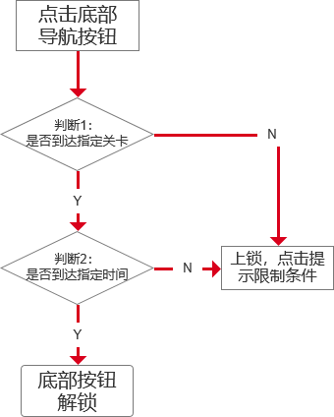

 |  |  |  |  | 上锁（未达指定关卡）提示文本：请通关X关卡
 |  |  |  |  | 上锁（未到指定时间）提示文本：XX天后解锁

